התמקדויות
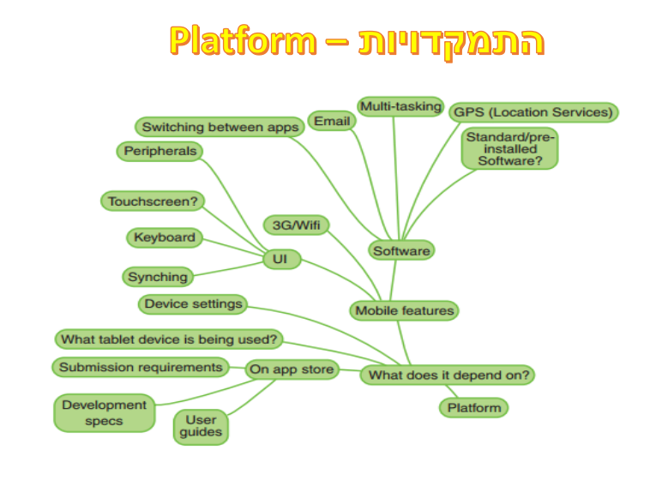
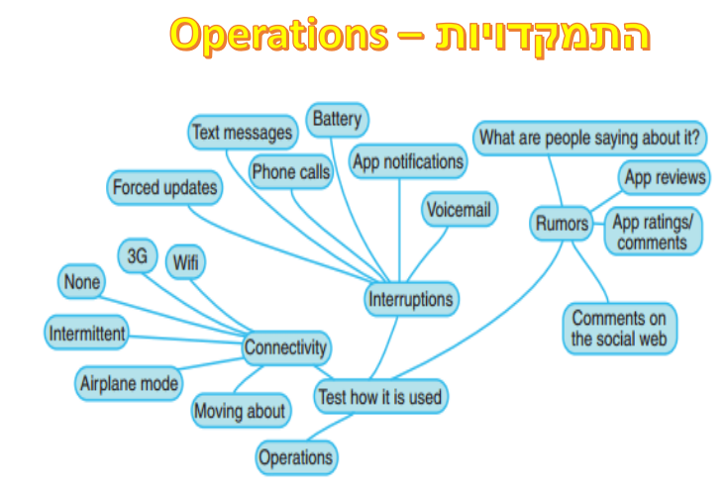
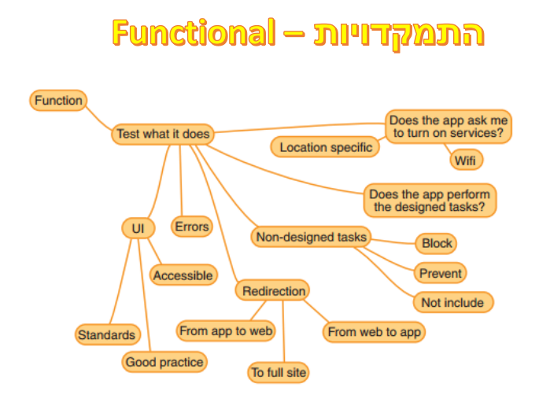

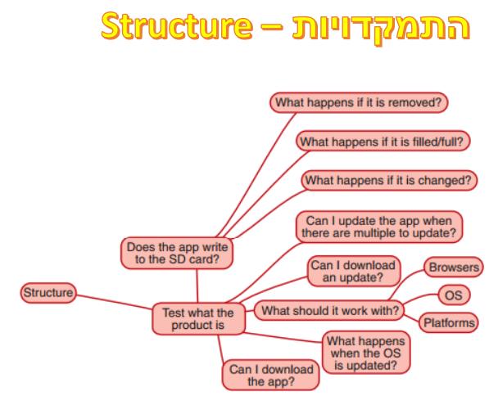
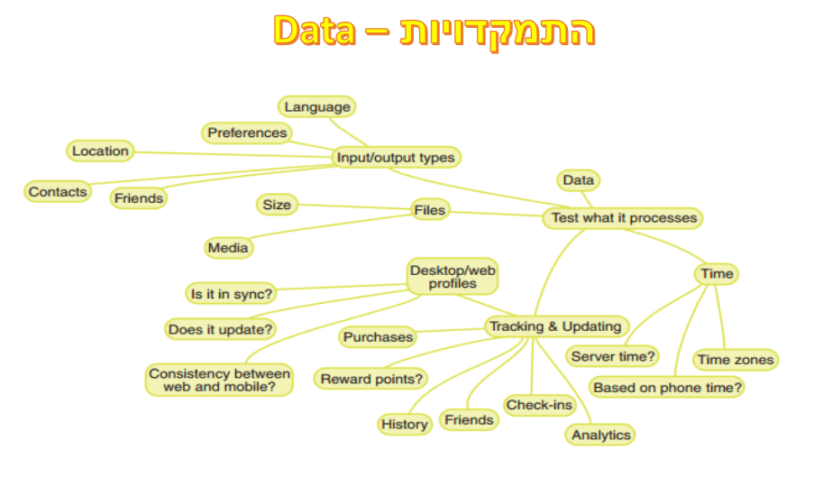

דרישות
 |  |  |  |  | גרסת אפליקצייה: 11.27.0 (70045)
איזורים ראשיים | תת ראשי | מה בודקים? | בדיקות ברמת מכשיר | בוצע (מקרה בדיקה כתובים) |  | נתן - יד שנייה | אלינה - נדל"ן | בני - רכב

עמוד ראשי main page | סטוריז | הפעלת כל הסטוריז ובדיקה שנפתח סטורי מתאים לכותרת | רשת סלולרית, WIFI (יכולה לבדוק באיזה איזור שבאלך) | בוצע
 |  | לחיצה על המסך ימינה,שמאלה,אמצע |  | בוצע
 |  | במידה ויש כפתור בתחתית הסטורי, לבדוק שנפתח עמוד רלוונטי בלבד |  | בוצע
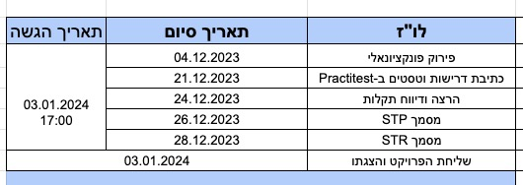
 |  | כפתור X, צד שמאל למעלה |  | בוצע
 |  | כפתור שיתוף, בדיקת כל הפיצ'רים ברמת בדיקה שנפתח הפ'יצר הרלוונטי (ניתן לבדוק קצת מעבר למשל אם המודעה באמת נשלחת בוואטסאפ) |  | בוצע
 | חיפושים אחרונים | לאחר מעל 3 חיפושים שונים, יוצגו שלושת החיפושים האחרונים בעמוד הראשי |  | בוצע
 |  | לאחר מעל 3 חיפושים שונים, לחיצה על כפתור "הצג עוד" להצגת כל החיפושים |  | בוצע
 | מומלץ בשבילך(יופיע רק לאחר חיפוש כלשהו) | בדיקת פונקציונלית גלילת מודעות שמאלה וימינה | סיבוב מסך | בוצע
 |  | בדיקת לחצן "הצג עוד"(בכתום)ללא גלילה |  | בוצע
 |  | בדיקת לחצן "הצג עוד" בסוף הגלילה שמאלה(מוצג ככפתור גדול) |  | בוצע
 | סביבך | שילוב בדיקה ברמת מכשיר של הרשאות מיקום | בדיקת הרשאות מיקום וביטול הרשאת מיקום | בוצע
 |  | בדיקת פונקציונלית גלילת מודעות שמאלה וימינה |  | בוצע |  | דוגמא לקריטריון יציאה:
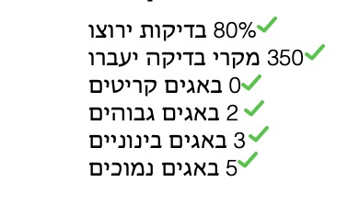
 |  | בדיקת לחצן "הצג עוד"(בכתום)ללא גלילה |  | בוצע
 |  | בדיקת לחצן "הצג עוד" בסוף הגלילה שמאלה(מוצג ככפתור גדול) |  | בוצע
 |  | לאחר הצגת עוד מודעות יהיו שתי תתי קטגוריה: נדל"ן ויד שנייה (לבדוק שהמודעות רלוונטיות, גלילת העמוד לתחתית וכפתור מעבר לכל המודעות) |  | בוצע
 | חזרה לעמוד ראשי | בדיקת לחצן (yad2) חזרה לעמוד הראשי | אילוץ שינוי שעה בדיקת "בוקר/צהריים/ערב טוב" | בוצע
 | פרוייקטים חדשים | בדיקת שדה חיפוש (נפתח מסנן שתי אפשרויות: לפי כתובת, לפי חברה) |  | בוצע
 |  | לפי כתובת: אם האזור הוא הכל, בתחילת הקלדת שם עיר תופיע רשימה של ערים באותיות שנרשמו. אם האזור הוא צפון למשל ובעיר מקלידים אות של עיר בצפון תפתח רשימת בחירה, במידה והעיר לא בצפון לא תפתח רשימת בחירה והחיפוש יתייחס רק לאיזור, אם תרשמו איזור ירושלים ותרשמו ירושלים בעיר זה יחפש נטו בירושלים. לא ניתן לבחור שכונה לפני עיר. |  | בוצע
 |  | לפי חברה: בדיקה שתפריט נפתח, ניתן לבחור חברה ושם החברה יופיע בשדה + ניסיון איפוס בחירה |  | בוצע
 |  | בדיקת לחצן חזרה דרך האפליקציה | אחרי הרבה העברות של עמודים, אין אופציה לחזור לעמוד הראשי של האפליקציה בלחיצה אחת! | בוצע
 |  | בדיקת לחצן חזרה דרך המכשיר (בדיקה ברמת מכשיר) |  | בוצע
 |  | בדיקת גלילת העמוד וכניסה לשתי פרויקטים לפי מחוזות, וידוא שנפתח עמוד רלוונטי |  | בוצע
 | כלים שחייב להכיר | מחירון רכב (בדיקה שנפתח עמוד רלוונטי) |  | בוצע
 |  | מגזין יד2 (בדיקה שנפתח עמוד רלוונטי) |  | בוצע
 |  | יד1 (בדיקה שנפתח עמוד רלוונטי) |  | בוצע
 |  | YADATA (בדיקה שנפתח עמוד רלוונטי) |  | בוצע
 | חיפושים שאסור לפספס | גלילה בין שלושת המודעות |  | בוצע
 |  | כל מודעה קשורה לקטגוריה גדולה (רכב,נדל"ן,יד שנייה) |  | בוצע
 |  | בדיקה שנפתח עמוד רלוונטי (שתי כפתורים של הצגת תוצאות, רשימה או ריבועים(תמונה משתנה בהתאם וכנ"ל)) |  | בוצע
 | כפתור חיפוש | בדיקת כפתור חיפוש |  | בוצע

קטגוריות categories | בדיקת סינון תוצאות ומיון תוצאות | בדיקת לחצן סינון תוצאות ושינוי סינון תוצאות |  | בוצע
 | נדל"ן | בדיקת תוצאות חיפוש |  | בוצע
 | רכב | בדיקת תוצאות חיפוש |  | בוצע
 | יד שנייה | בדיקת תוצאות חיפוש | בדיקה שכאשר יש שיחה עוברים לשיחה ושחוזרים לאפליקצייה כלום לא נגרס | בוצע
 | דרושים IL | בדיקה שמועברים לעמוד רלוונטי | נכנס לדרישה של עמוד ראשי | בוצע
 | עסקים למכירה | בדיקת תוצאות חיפוש | נכנס לדרישה של יד שנייה | בוצע
 | חיות מחמד | בדיקת תוצאות חיפוש |  | בוצע
 | בעלי מקצוע | בדיקת תוצאות חיפוש |  | בוצע

משתמש אורח/פעיל (דאבל בדיקות) | הרשמה | נתן |  | בוצע
 | התחברות | נתן |  | בוצע
 | סימון לב במודעות | שמירת מודעות במועדפים |  | בוצע
 | העלאת מודעה | כל מה שקשור בזה | בדיקת הרשאת מצלמה | בוצע
 | איזור פרופיל | בדיקת כל הפיצ'רים תחת "איזור אישי" ו"תמיכה" + מעבר לפייסבוק/יוטיוב |  | בוצע
 | צ'אט |  |  | בוצע
 | ההתראות שלי |  |  | בוצע
 | בדיקת מודעה קיימת | מעבר בין תמונות, לחיצה על תמונה, שיתוף, הצגת מס' טלפון, שליחת הודעה, דיווח על מודעה |  | בוצע

כללי - בדיקות ברמת מכשיר General - device level testing | קבלת שיחות בעת שימוש | בדיקה שכאשר יש שיחה עוברים לשיחה ושחוזרים לאפליקצייה כלום לא נגרס
 | רשת | רשת סלולרית, WIFI
 | סיבוב מסך | לאורך ולרוחב
 | שינוי שעה של הפלאפון | אילוץ שינוי שעה בדיקת "בוקר/צהריים/ערב טוב"
 | הרשאות מיקום ומצלמה | הרשאות מיקום באיזור "סביבך" מצלמה בהעלאת מודעה

